P4
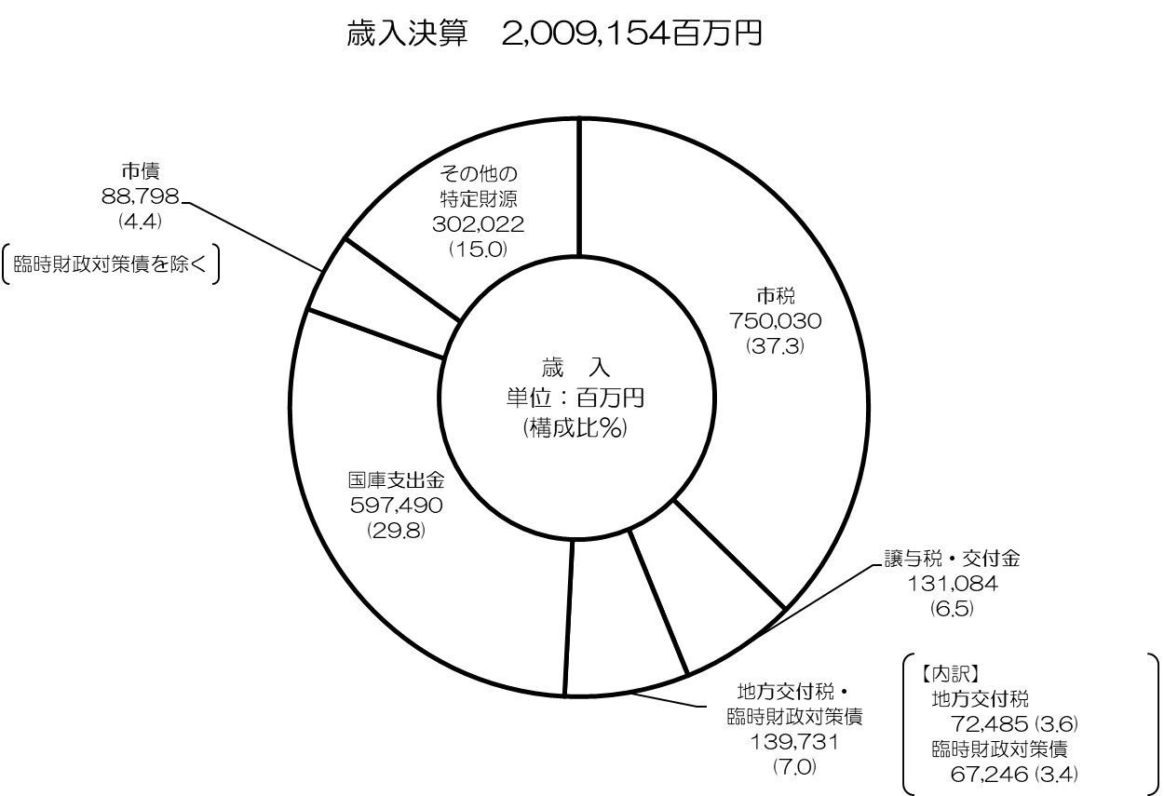

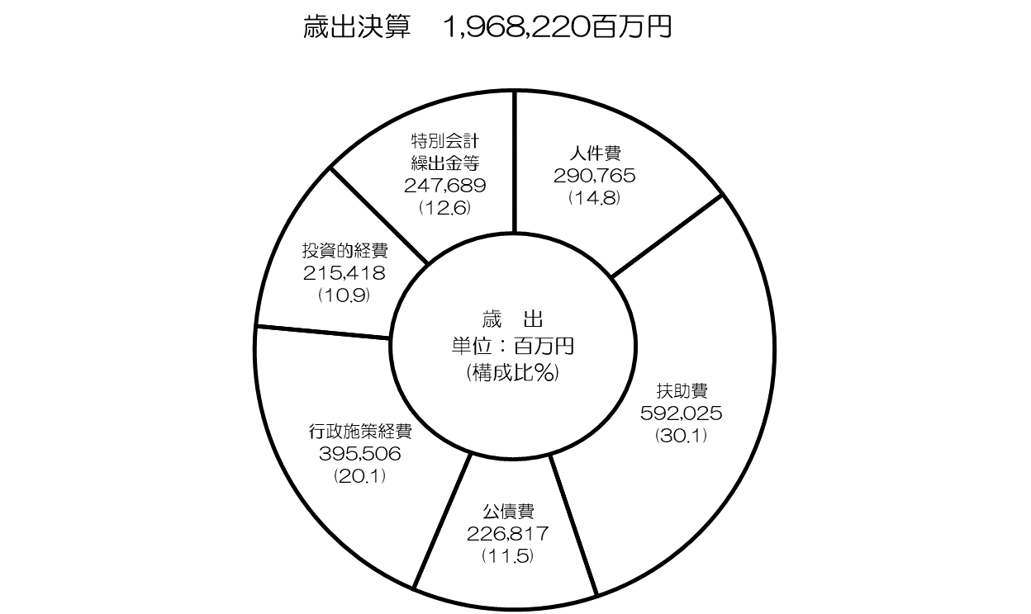

P5～10
令和３年度一般会計決算の概要

○ 歳 入
 | ◇歳入総額：2兆91億5,400万円 〔R2 2兆486億9,200万円〕
 |  |  | （対前年度比：△1.9％ △395億3,800万円）
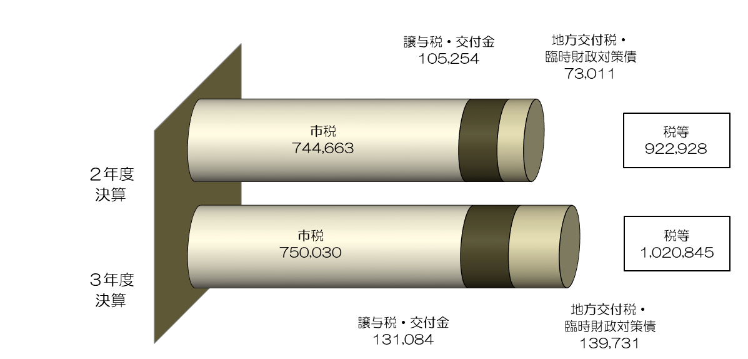
 | □税 等

 | ・市税（詳細はＰ12参照）
 |  | 市税総額は、
 |  | 令和2年度に国の新型コロナウイルス感染症緊急経済対策として創設された
 |  | 徴収猶予の特例の影響等により、
 |  | 前年度に比べ+0.7％（+53億6,700万円）の7,500億3,000万円となり、
 |  | 2年ぶりの増となっています。

 | ・譲与税及び交付金
 |  | 新型コロナウイルス感染症対策地方税減収補塡特別交付金の創設（+103億2,700万円）や
 |  | 交付割合の増等による法人事業税交付金の増（+67億5,200万円）などにより、
 |  | 前年度に比べ+24.5％（+258億3,000万円）の1,310億8,400万円となっています。

 | ・地方交付税及び臨時財政対策債
 |  | 国の基準財政収入額の算定において、法人市民税が減となったことなどにより、
 |  | あわせて+91.4%（+667億2,000万円）の1,397億3,100万円となっています。
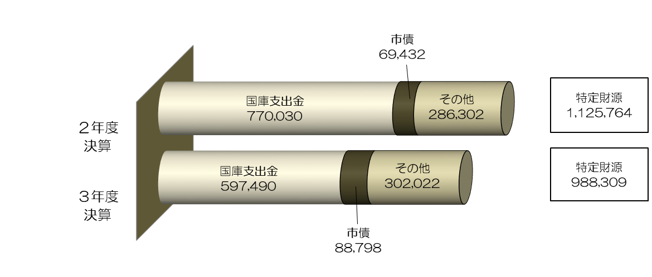
 | □ 特定財源

 | ・国庫支出金
 |  | 新型コロナウイルス感染症対策関連経費として、
 |  | 住民税非課税世帯等臨時特別給付金〔前年度に比べ皆増（+414億2,800万円）〕や
 |  | 子育て世帯臨時特別給付金〔前年度に比べ皆増（+332億8,700万円）〕の増があるものの、
 |  | 特別定額給付金〔前年度に比べ皆減（△2,749億5,900万円）〕の減などにより、
 |  | 前年度に比べ△22.4％（△1,725億4,000万円）の5,974億9,000万円となっています。

 | ・市債（臨時財政対策債を除く）
 |  | 淀川左岸線（２期）事業〔前年度に比べ+36.9％（+31億5,400万円）の117億1,000万円〕や
 |  | 校舎補修等整備事業〔前年度に比べ+45.8%（+14億9,200万円）の47億5,300万円〕の増
 |  | などにより、
 |  | 前年度に比べ+27.9％（+193億6,600万円）の887億9,800万円となっています。

 | ・その他の特定財源
 |  | 大阪市高速電気軌道株式会社からの配当金収入の減などにより、
 |  | 出資財産収入〔前年度に比べ△65.0%（△65億1,400万円）の35億1,300万円〕が減
 |  | となったものの、
 |  | 決算剰余金の増などによる
 |  | 繰越金〔前年度に比べ著増（+207億700万円）の279億円〕の増などにより、
 |  | 前年度に比べ+5.5％（+157億2,000万円）の3,020億2,200万円となっています。

○ 歳 出
 | ◇ 歳出総額：1兆9,682億2,000万円 〔R2 2兆207億9,200万円〕
 |  |  | （対前年度比：△2.6％ △525億7,100万円）

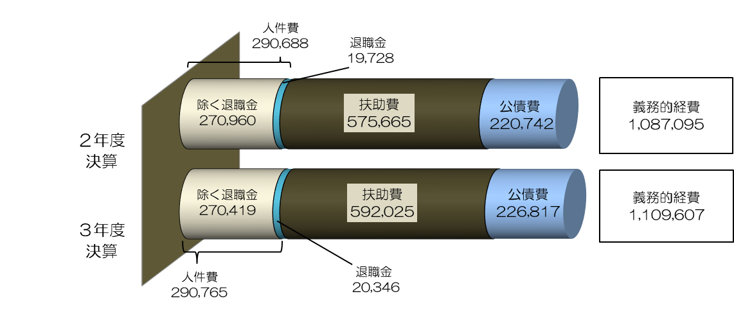
 | □義務的経費（人件費・扶助費・公債費）

 | ・人件費
 |  | 退職金の増などにより、前年度に比べ+0.0％（+7,700万円）の
 |  | 2,907億6,500万円となっています。
 |  | なお、退職金を除いたベースでは、前年度に比べ△0.2％（△5億4,100万円）の
 |  | 2,704億1,900万円となっています。

 | ・扶助費
 |  | 医療扶助の減などにより生活保護費
 |  | 〔前年度に比べ△1.9％（△49億2,200万円）の2,604億200万円〕が10年連続の減
 |  | となったものの、
 |  | 障がい者自立支援給付費〔前年度に比べ+10.7％（+110億1,200万円）の1,136億8,500万円〕や
 |  | 障がい児給付費〔前年度に比べ+20.5％（+37億3,900万円）の219億8,300万円〕の増など
 |  | により、前年度に比べ+2.8％（+163億6,000万円）の5,920億2,500万円となっています。

 | ・公債費
 |  | 元金償還金の増などにより、前年度に比べ+2.8％（+60億7,500万円）の
 |  | 2,268億1,700万円となっています。

 | □行政施策経費

 | ・新型コロナウイルス感染症対策関連経費として、
 | 住民税非課税世帯等臨時特別給付金〔前年度に比べ皆増（+414億1,400万円）〕や
 | 子育て世帯臨時特別給付金〔前年度に比べ皆増（+332億8,000万円）〕の増があるものの、
 | 特別定額給付金〔前年度に比べ皆減（△2,749億2,600万円）〕の減などにより、
 | 前年度に比べ△28.7％（△1,589億1,900万円）の3,955億600万円となっています。

 | □投資的経費

 | ・淀川左岸線（２期）事業〔前年度に比べ+17.2％（+34億8,100万円）の236億6,300万円〕や
 | 校舎補修等整備事業〔前年度に比べ+77.3％（+40億300万円）の91億7,900万円〕の増
 | などにより、
 | 前年度に比べ+19.4％（+350億2,800万円）の2,154億1,800万円となっています。

 | □特別会計繰出金等

 | ・令和３年度収支改善分等を財源とした
 | 財政調整基金への積立〔前年度に比べ著増（+419億4,700万円）の466億9,400万円〕や
 | 国庫支出金等の返還金〔国等が概算払いしたことで令和2年度に受入超過となったものの精算〕の増
 | などによる過年度支出〔前年度に比べ+33.1%（+38億9,900万円）の156億7,300万円〕の増
 | などにより、
 | 前年度に比べ+24.5％（+488億800万円）の2,476億8,900万円となっています。
○ 実質収支
 | ◇歳入額－歳出額－翌年度へ繰越すべき財源＝307億9,600万円
 |  |  |  | 〔R2 130億4,100万円〕 | （対前年度比：+177億5,500万円）

 | ・引き続き黒字基調を維持しており、平成元年度以降33年連続の黒字となっています。

○ 市債残高
 | ◇一般会計市債残高：2兆3,587億5,200万円
 |  |  |  | 〔R2 2兆4,528億3,400万円〕 | （対前年度比：△940億8,200万円）

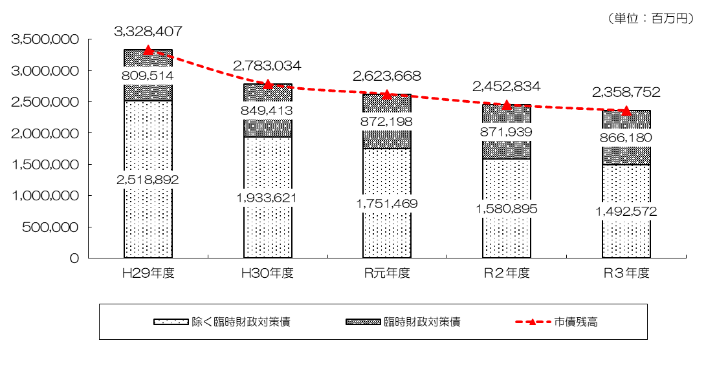

 | ・一般会計における市債残高は、この間、起債を抑制してきたことにより、
 | 前年度に比べ△3.8％（△940億8,200万円）の2兆3,587億5,200万円となり、
 | 8年連続の減となりました。
 | ・また、臨時財政対策債を除いた市債残高についても、
 | 前年度に比べ△5.6％（△883億2,300万円）の1兆4,925億7,200万円となっており、
 | 17年連続して減少しています。

 |  | 【参考】・市民一人当たりの市債残高 ３年度：85万7千円 ２年度：89万2千円

 | ◇全会計市債残高：3兆871億4,500万円
 |  |  |  | 〔R2 3兆1,831億3,000万円〕 | （対前年度比：△959億8,400万円）

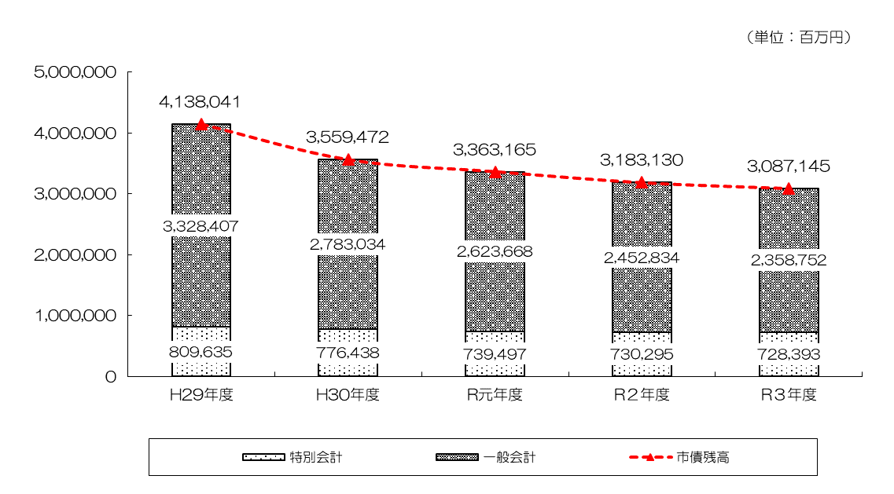

 | ・全会計の市債残高についても、17年連続して減少しています。
 | （ピーク：平成16年度 5兆5,196億100万円）

P12
【参考】令和３年度 市税決算の状況

 |  |  |  |  |  |  | （単位：百万円・％）
 | 区分 |  |  | R３決算 | R ２ 決 算 | 差引増△減 | 伸び率
 | 市税総計 |  |  | (740,859) | (754,768) | (△ 13,909) | (△ 1.8)
 |  |  |  | 750,030 | 744,663 | 5,367 | 0.7
 |  | 市民税 |  | 327,673 | 329,386 | △ 1,713 | △ 0.5
 |  |  | 個人市民税 | 219,398 | 219,942 | △ 544 | △ 0.2
 |  |  | 法人市民税 | 108,275 | 109,444 | △ 1,169 | △ 1.1
 |  | 固定資産税 |  | 302,707 | 298,790 | 3,918 | 1.3
 |  |  | 土地 | 118,592 | 114,814 | 3,778 | 3.3
 |  |  | 家屋 | 142,774 | 144,063 | △ 1,289 | △ 0.9
 |  |  | 償却資産 | 41,081 | 39,661 | 1,420 | 3.6
 |  |  | 交付金 | 260 | 252 | 8 | 3.2
 |  | 軽自動車税 |  | 2,050 | 1,986 | 64 | 3.2
 |  | 市たばこ税 |  | 27,758 | 26,282 | 1,476 | 5.6
 |  | 入湯税 |  | 129 | 91 | 38 | 41.3
 |  | 事業所税 |  | 28,749 | 27,792 | 957 | 3.4
 |  | 都市計画税 |  | 60,963 | 60,336 | 627 | 1.0
 |  |  | 土地 | 29,639 | 28,693 | 946 | 3.3
 |  |  | 家屋 | 31,324 | 31,644 | △ 319 | △ 1.0
 | ※計数はそれぞれ四捨五入によっているので、端数において合計とは一致しないものがある
 | ※「伸び率」は千円単位の金額により算出
 | ※上段の( )は徴収猶予の特例の影響を除いたもの

 | ◆ | ３年度決算は、２年ぶりの増

 |  | 令和２年度に国の新型コロナウイルス感染症緊急経済対策として創設された徴収猶予
 |  | の特例（以下「徴収猶予の特例」という。）の影響など

 | ＜主な税目の増△減＞
 | ○ | 個人市民税
 | ・ふるさと納税に係る寄附金税額控除の増
 | ・徴収猶予の特例の影響による増 など

 | ○ | 法人市民税
 | ・税制改正（法人税割の一部国税化等）による減
 | ・企業収益の増
 | ・徴収猶予の特例の影響による増 など

 | ○ | 固定資産税・都市計画税
 | ・徴収猶予の特例の影響による増
 | ・税制改正(国の新型コロナウイルス感染症緊急経済対策における軽減措置)による減 など

 | ◆ | 収納率

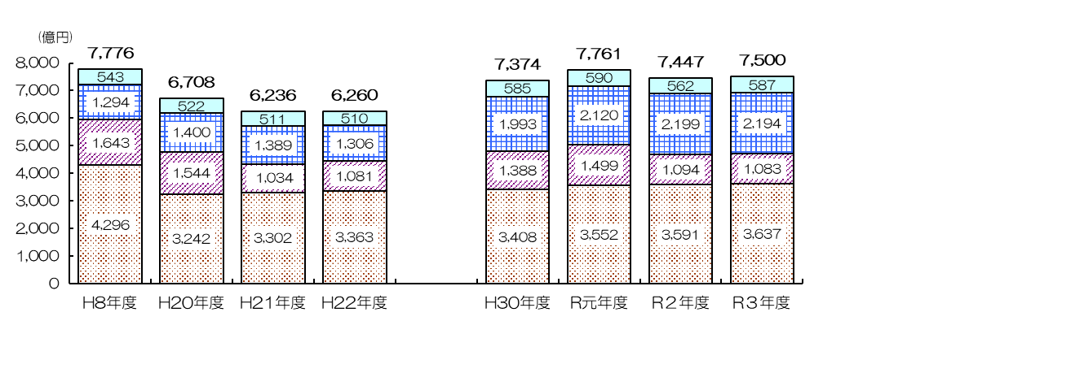
 | （参考）市税収入の推移
ピーク
その他の税
個人市民税
法人市民税
固定資産税
都市計画税

 |  | ※30年度以降の計数はそれぞれ四捨五入によっているので、端数において合計とは一致しないものがある

